Sheet1
차세대 HIS 원무 수정 요청사항

구분 | 화면명 | 오류 | 사례 | 비고
1 | 계약처미수관리 | 마이너스 미수 금액 상쇄한 최종 미수내역만 조회되어야 함(현재는 재정산 내역 전부 조회됨) : ex. 00727675 오세철 진료일 24.4.2. 18,810원 미수 -재정산되어 0원이니 미수내역이 뜨지 않아야 함 | 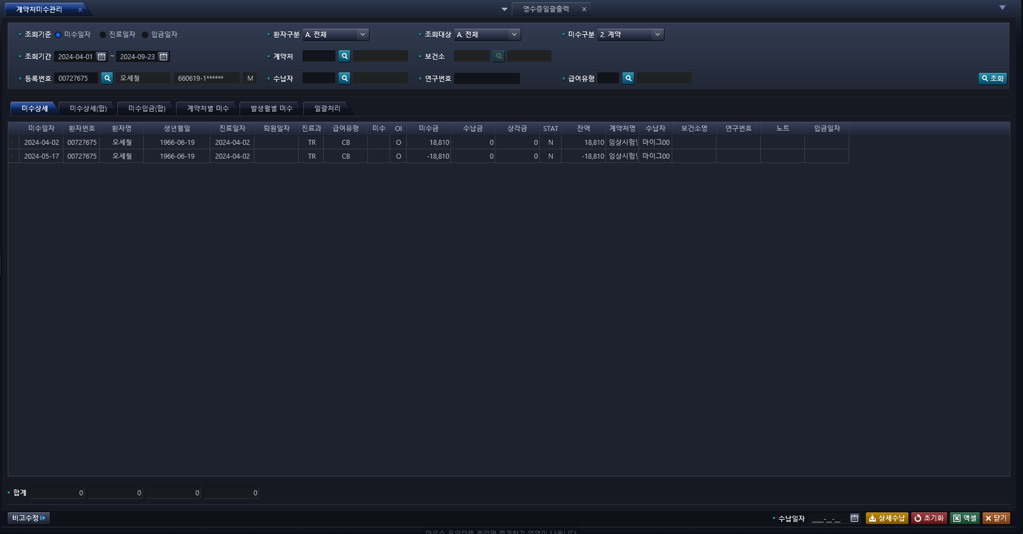
2 |  | 연구번호 데이터 안나옴 | 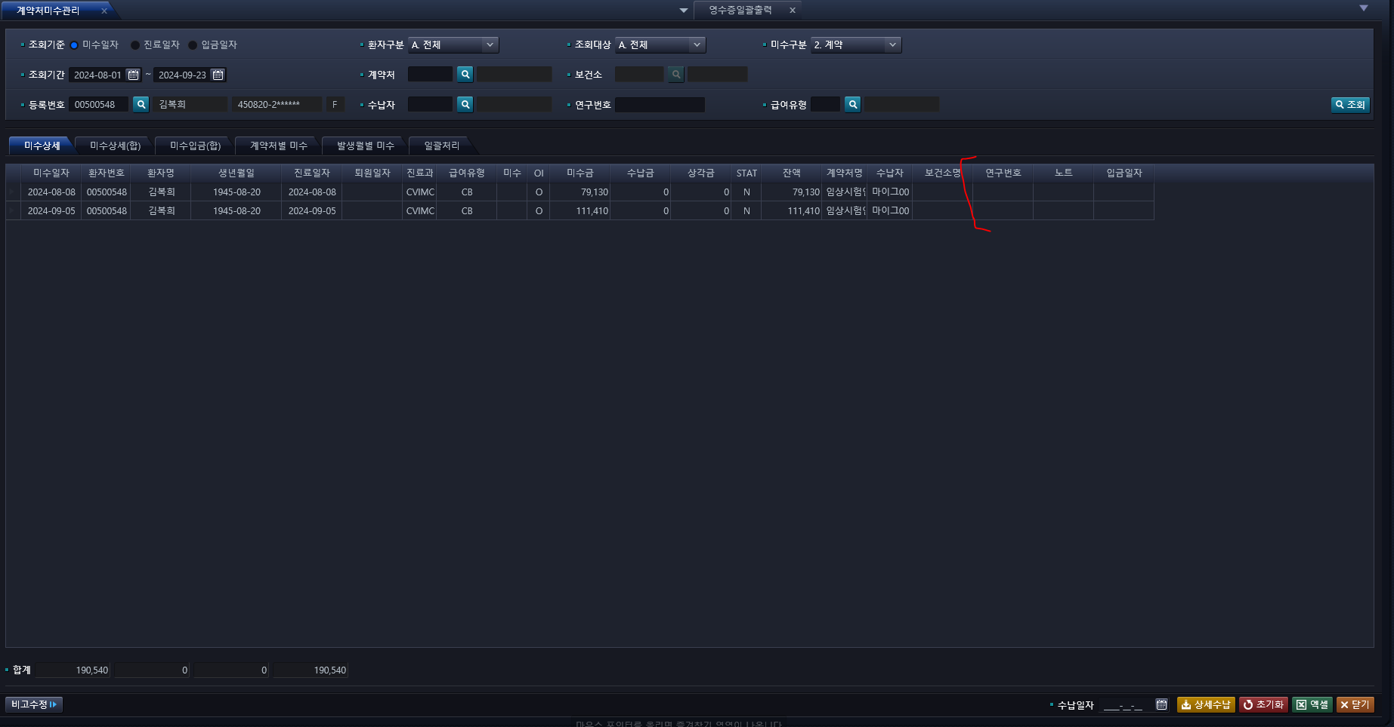
3 |  | 퇴원일자 안나옴 | 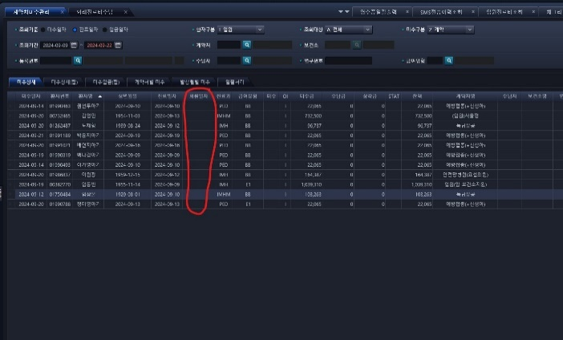
4 |  | 조회 데이터 항목에 계약처코드, 의사명, 의사사번 추가 필요
5 | 영수증일괄출력 | 퇴원일자 안나옴 | 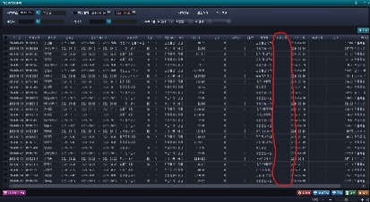
6 |  | 엑셀 다운 시 금액 정보가 따라오지 않음 | 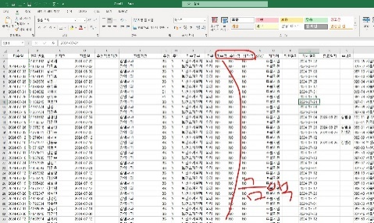
7 |  | 영수증일괄출력 <-> 외래진료비수납,계약처미수관리 간 금액 맞지 않는 경우 발생 | 
8 |  | 환자번호단위 검색 안됨 | 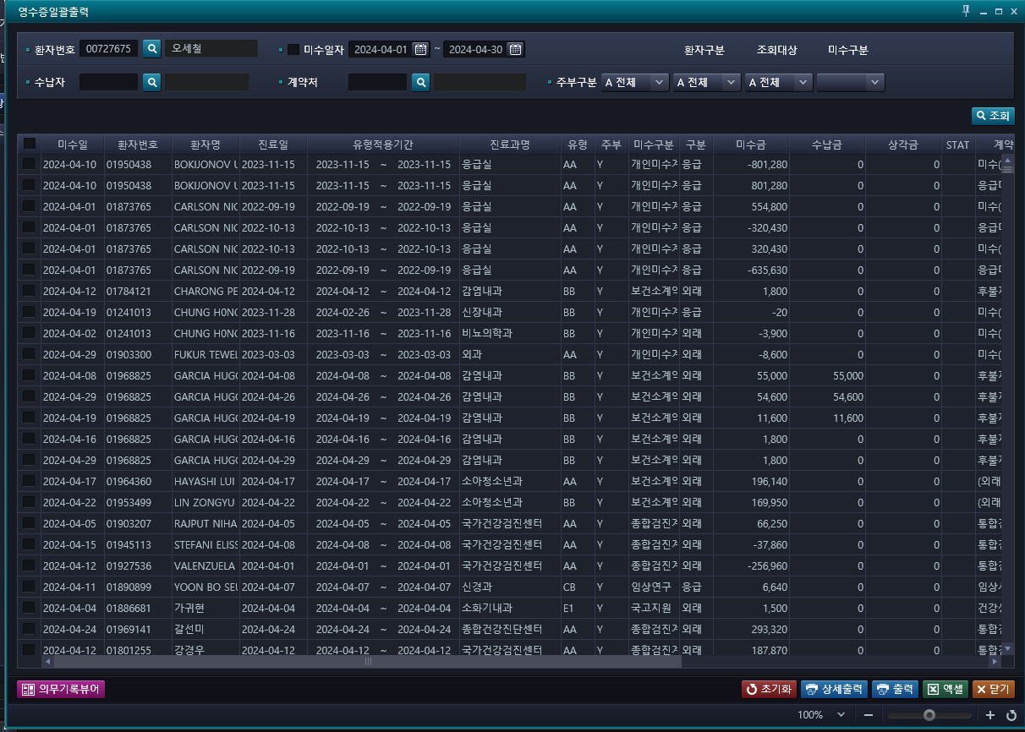
9 | 응급퇴실환자조회-응급실현황 | 급여유형 항목 추가 필요
10 | 외래환자부도율현황 | 조회되는 수치 다름 (과거 EMR에서 조회한 24.01~03월 총계 이미지 첨부) | 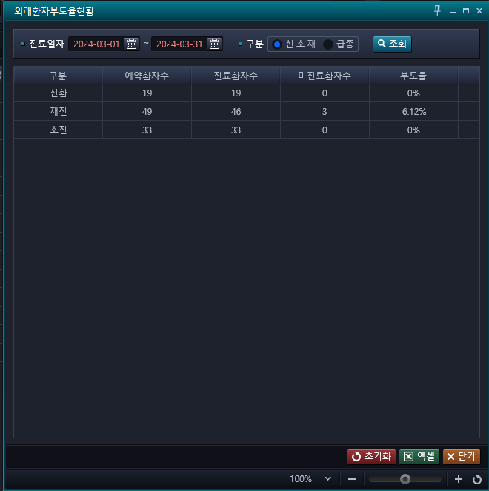 
11 | 예약등록일자 리스트 | 데이터 조회안됨
12 | 수납건수리스트 | 화면 미개설(통합데이터조회에 구축된다고 했으나 카테고리 개설안되어있음)
13 | 감면관리 | 화면 미개설
14 | 상세내역관리 | 화면 미개설
15 | 입원진료비조회 | 급여 및 비급여 내역과 수진별 상세내역 금액이 안 맞음, 세부산정내역의 각 항목별 본인부담금과 공단부담금 합계와 총액이 불일치 | 